상품제안서
모던골드 보온보냉 스텐진공텀블러 500ml | 상품코드: S42572

 |  |  |  |  |  |  | 02-713-8555 | www.synergygift.co.kr
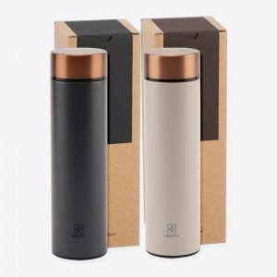

【상세/제작정보】

【인쇄/포장옵션】 | 레이저, 스티커, DTF컬러필름 / 포장지포장

【공급단가】 | 수량 | 50~ | 100~ | 300~ | 1,000~ | 3,000~
*VAT별도 | 다크그레이 | 7,090원 | 6,980원 | 6,820원 | 6,550원 | 6,270원
 | 베이지 | 7,090원 | 6,980원 | 6,820원 | 6,550원 | 6,270원

【상품 URL】 | https://www.synergygift.co.kr:443/src/goods_detail.php?gdno=42572

